4-PGN-10-MA
Pressão (Kgf/cm²) | Cota(m) | Formação
Cota(m) x Kgf/cm²
156.8 | -1316.8 | Poti | GRADIENTE DE PRESSÃO
157 | -1330 | Poti
157.2 | -1344.6 | Poti | 0,053 /// Gás /// Poti
157.3 | -1350.8 | Poti
157.4 | -1357.8 | Poti
157.5 | -1365 | Poti
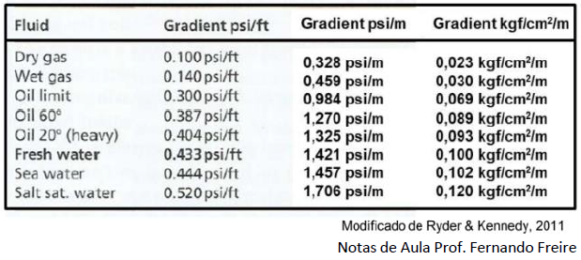
158.2 | -1373.2 | Poti
159.5 | -1383.8 | Poti
159.9 | -1387.6 | Poti

4-PGN-14-MA
Pressão (Kgf/cm²) | Cota(m) | Formação

Cota(m) x Kgf/cm²
187.7 | -1645.5 | Cabeças
187.1 | -1647 | Cabeças | GRADIENTE DE PRESSÃO
186.1 | -1647.2 | Cabeças
187.1 | -1654.5 | Cabeças | 4,52 ??? /// Água ??? /// Cabeças
187.1 | -1654.2 | Cabeças
187.2 | -1654.8 | Cabeças
189.4 | -1675.6 | Cabeças
195.2 | -1675.3 | Cabeças
194.2 | -1675.8 | Cabeças
191.5 | -1686.4 | Cabeças
194.9 | -1685.9 | Cabeças
191.3 | -1686.8 | Cabeças
195.2 | -1692.5 | Cabeças
130.5 | -1691.8 | Cabeças
195.3 | -1692.8 | Cabeças
138.3 | -1694 | Cabeças
177.8 | -1693.5 | Cabeças
192 | -1694.5 | Cabeças
174.1 | -1697 | Cabeças
174.5 | -1696.5 | Cabeças
191.9 | -1702.5 | Cabeças
192.4 | -1708.2 | Cabeças

4-PGN-17-MA
Pressão (Kgf/cm²) | Cota(m) | Formação
Cota(m) x Kgf/cm²
159.55 | -1401 | Longá | GRADIENTE DE PRESSÃO
163.93 | -1439.9 | Longá
165.13 | -1447 | Longá | 0,118 /// Água /// Longá
165.8 | -1452.5 | Cabeças | 0,084 /// Óleo /// Cabeças
166.81 | -1464.5 | Cabeças

4-PGN-18-MA
Pressão (Kgf/cm²) | Cota(m) | Formação
Cota(m) x Kgf/cm²
156.81 | -1385.1 | Poti | GRADIENTE DE PRESSÃO
156.95 | -1388.5 | Poti
157.46 | -1391.8 | Poti | 0,175 /// Água /// Poti
157.69 | -1394.5 | Poti
157.86 | -1393.5 | Poti
160.59 | -1409.3 | Poti
160.69 | -1408.8 | Poti
165.87 | -1466.2 | Longá
170.23 | -1505 | Cabeças

4-PGN-19-MA
Pressão (Kgf/cm²) | Cota(m) | Formação

Cota(m) x Kgf/cm²
152.21 | -1317 | Poti
152.22 | -1318.5 | Poti | GRADIENTE DE PRESSÃO
152.55 | -1329 | Poti
153.67 | -1336.9 | Poti | 0,103 /// Água /// Poti
155.59 | -1355 | Poti
156.43 | -1363.2 | Poti
157.42 | -1371.5 | Poti
152.57 | -1330.4 | Poti

4-PGN-24-MA
Pressão (Kgf/cm²) | Cota(m) | Formação
Cota(m) x Kgf/cm²
117.86 | -1011.5 | Piaui
118.92 | -1036 | Piaui | GRADIENTE DE PRESSÃO
131.87 | -1144.5 | Piaui
137.95 | -1208.2 | Poti | 0,110 /// Água /// Piaui
144.2 | -1264.3 | Poti | 0,114 /// Água /// Poti
166.19 | -1455.6 | Poti | 0,269 /// Água /// Longá
180.9 | -1535.5 | Longá
176.65 | -1548.5 | Longá
177.63 | -1554 | Longá

4-PGN-25-MA
Pressão (Kgf/cm²) | Cota(m) | Formação

Cota(m) x Kgf/cm²
163.47 | -1401 | Poti
163.54 | -1414.7 | Poti | GRADIENTE DE PRESSÃO
163.75 | -1422.3 | Poti
163.73 | -1432.6 | Poti | 0,095 /// Óleo /// Poti
164.03 | -1437.2 | Poti
164.8 | -1446.5 | Poti
167.9 | -1471 | Poti
168.27 | -1476.5 | Poti
169.68 | -1488 | Poti
170.83 | -1497.5 | Poti
173.68 | -1523 | Poti

